상품제안서
베온 아크핏 맥세이프 고속무선보조배터리 10000mAh | 상품코드: F32505

 |  |  | 02-412-0044 | www.easy1.co.kr
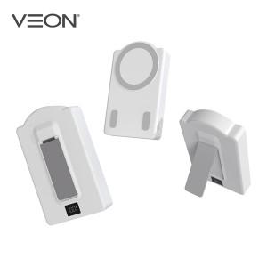

【상세/제작정보】

【인쇄/포장옵션】 | 레이저, 풀칼라 / 개별케이스

【공급단가】 | 수량 | 100~
*VAT별도 | 단가

【상품 URL】 | https://dev.easy1.co.kr:443/src/goods_detail.php?gdno=32505

